Bloque_1
Bloque I. Actividades oritentadas a generar ambientes de aprendizaje favorables

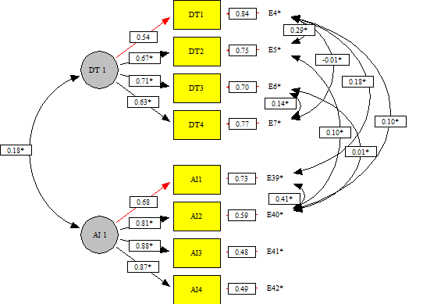
Responde | Reactivo | Pregunta | Alfa de Cronbach sin el reactivo | Correlación total de elementos corregida
Docente o técnico docente | Alfa de Cronbach | Alfa de Cronbach del bloque | 0.758 | 0 | Matriz de correlaciones | AI1 | AI2 | AI3 | AI4 | DT1 | DT2 | DT3 | DT4
 | DT1 | Considerando los últimos dos semestres, señale qué tan eficaz le resultó implementar las siguientes actividades para generar ambientes de aprendizaje favorables: Actividades basadas en las dimensiones del ...(ver cuestionario .pdf) | 0.730 | 0.524 | AI1 | 1
 | DT2 | Considerando los últimos dos semestres, señale qué tan eficaz le resultó implementar las siguientes actividades para generar ambientes de aprendizaje favorables: Actividades para fortalecer la autoestima, el...(ver cuestionario .pdf) | 0.661 | 0.629 | AI2 | 0.730 | 1
 | DT3 | Considerando los últimos dos semestres, señale qué tan eficaz le resultó implementar las siguientes actividades para generar ambientes de aprendizaje favorables: Actividades para promover el respeto entre los estudiantes | 0.693 | 0.576 | AI3 | 0.595 | 0.711 | 1
 | DT4 | Considerando los últimos dos semestres, señale qué tan eficaz le resultó implementar las siguientes actividades para generar ambientes de aprendizaje favorables: Actividades para promover la valoración de las...(ver cuestionario .pdf) | 0.722 | 0.520 | AI4 | 0.605 | 0.702 | 0.766 | 1
Autoridad inmediata | Alfa de Cronbach | Alfa de Cronbach del bloque | 0.894 | 0 | DT1 | 0.204 | 0.158 | 0.104 | 0.101 | 1
 | AI1 | Considerando los últimos dos semestres, señale qué tan eficaz le resultó al docente o técnico docente a su cargo, realizar las siguientes actividades para generar ambientes de aprendizaje favorables: Actividades basadas en la...(ver cuestionario | 0.887 | 0.713 | DT2 | 0.100 | 0.148 | 0.087 | 0.083 | 0.547 | 1
 | AI2 | Considerando los últimos dos semestres, señale qué tan eficaz le resultó al docente o técnico docente a su cargo, realizar las siguientes actividades para generar ambientes de aprendizaje favorables: Actividades para fortalec...(ver cuestionario | 0.845 | 0.816 | DT3 | 0.089 | 0.118 | 0.112 | 0.097 | 0.381 | 0.479 | 1
 | AI3 | Considerando los últimos dos semestres, señale qué tan eficaz le resultó al docente o técnico docente a su cargo, realizar las siguientes actividades para generar ambientes de aprendizaje favorables: Actividades para promover...(ver cuestionario | 0.861 | 0.773 | DT4 | 0.073 | 0.112 | 0.085 | 0.107 | 0.327 | 0.424 | 0.530 | 1
 | AI4 | Considerando los últimos dos semestres, señale qué tan eficaz le resultó al docente o técnico docente a su cargo, realizar las siguientes actividades para generar ambientes de aprendizaje favorables: Actividades para promover...(ver cuestionario | 0.862 | 0.776

Bloque_2
Bloque II. Estrategias orientadas a favorecer la sana convivencia

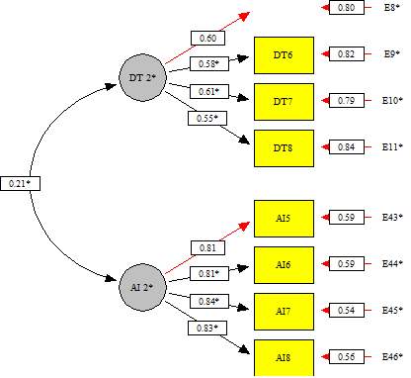
Responde | Reactivo | Pregunta | Alfa de Cronbach sin el reactivo | Correlación total de elementos corregida
Docente o técnico docente | Alfa de Cronbach | Alfa de Cronbach del bloque | 0.672 | 0 | Matriz de correlaciones | AI5 | AI6 | AI7 | AI8 | DT5 | DT6 | DT7 | DT8
 | DT5 | Considerando los últimos dos semestres, señale qué tan eficaz le resultó realizar las siguientes actividades para favorecer la sana convivencia: Planear acciones con la participación de los estudiantes para ...(ver cuestionario .pdf) | 0.597 | 0.469 | AI5 | 1
 | DT6 | Considerando los últimos dos semestres, señale qué tan eficaz le resultó realizar las siguientes actividades para favorecer la sana convivencia: Establecer acuerdos con los estudiantes para favorecer su desempeño académico | 0.609 | 0.450 | AI6 | 0.692 | 1
 | DT7 | Considerando los últimos dos semestres, señale qué tan eficaz le resultó realizar las siguientes actividades para favorecer la sana convivencia: Aplicar normas de convivencia con los estudiantes, basadas en ...(ver cuestionario .pdf) | 0.596 | 0.472 | AI7 | 0.671 | 0.656 | 1
 | DT8 | Considerando los últimos dos semestres, señale qué tan eficaz le resultó realizar las siguientes actividades para favorecer la sana convivencia: Establecer acciones basadas en el diálogo para la resolución ...(ver cuestionario .pdf) | 0.623 | 0.428 | AI8 | 0.644 | 0.664 | 0.725 | 1
Autoridad inmediata | Alfa de Cronbach | Alfa de Cronbach del bloque | 0.893 | 0 | DT5 | 0.138 | 0.100 | 0.120 | 0.094 | 1
 | AI5 | Considerando los últimos dos semestres, señale qué tan eficaz le resultó al docente o técnico docente a su cargo, realizar las siguientes actividades para favorecer la sana convivencia: Planear acciones con la participación... (ver cuestionario | 0.865 | 0.754 | DT6 | 0.097 | 0.089 | 0.108 | 0.072 | 0.379 | 1
 | AI6 | Considerando los últimos dos semestres, señale qué tan eficaz le resultó al docente o técnico docente a su cargo, realizar las siguientes actividades para favorecer la sana convivencia: Establecer acuerdos con los estudiantes...(ver cuestionario | 0.864 | 0.756 | DT7 | 0.107 | 0.091 | 0.142 | 0.103 | 0.361 | 0.328 | 1
 | AI7 | Considerando los últimos dos semestres, señale qué tan eficaz le resultó al docente o técnico docente a su cargo, realizar las siguientes actividades para favorecer la sana convivencia: Aplicar normas de convivencia con los e...(ver cuestionario | 0.857 | 0.776 | DT8 | 0.083 | 0.087 | 0.086 | 0.097 | 0.309 | 0.303 | 0.363 | 1
 | AI8 | Considerando los últimos dos semestres, señale qué tan eficaz le resultó al docente o técnico docente a su cargo, realizar las siguientes actividades para favorecer la sana convivencia: Establecer acciones basadas en el diál...(ver cuestionario | 0.861 | 0.766

Bloque_3
Bloque III. Estrategias encaminadas a disminuir el riesgo de abandono escolar

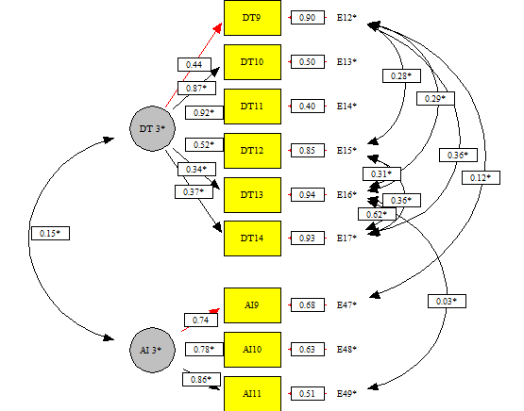
Responde | Reactivo | Pregunta | Alfa de Cronbach sin el reactivo | Correlación total de elementos corregida
Docente o técnico docente | Alfa de Cronbach | Alfa de Cronbach del bloque | 0.821 | 0 | Matriz de correlaciones | AI9 | AI10 | AI11 | DT9 | DT10 | DT11 | DT12 | DT13 | DT14
 | DT9 | Considerando los últimos dos semestres, señale qué tan eficaz fue la implementación que usted hizo de las siguientes acciones para disminuir el riesgo de abandono escolar de sus estudiantes: Emplear aspect...(ver cuestionario .pdf) | 0.802 | 0.559 | AI9 | 1
 | DT10 | Considerando los últimos dos semestres, señale qué tan eficaz fue la implementación que usted hizo de las siguientes acciones para disminuir el riesgo de abandono escolar de sus estudiantes: Diseñ...(ver cuestionario .pdf) | 0.794 | 0.581 | AI10 | 0.571 | 1
 | DT11 | Considerando los últimos dos semestres, señale qué tan eficaz fue la implementación que usted hizo de las siguientes acciones para disminuir el riesgo de abandono escolar de sus estudiantes: Aplic...(ver cuestionario .pdf) | 0.789 | 0.611 | AI11 | 0.634 | 0.671 | 1
 | DT12 | Considerando los últimos dos semestres, señale qué tan eficaz fue la implementación que usted hizo de las siguientes acciones para disminuir el riesgo de abandono escolar de sus estudiantes: Desarroll...(ver cuestionario .pdf) | 0.790 | 0.611 | DT9 | 0.159 | 0.059 | 0.087 | 1
 | DT13 | Considerando los últimos dos semestres, señale qué tan eficaz fue la implementación que usted hizo de las siguientes acciones para disminuir el riesgo de abandono escolar de sus estudiantes: Canaliz...(ver cuestionario .pdf) | 0.798 | 0.563 | DT10 | 0.121 | 0.113 | 0.090 | 0.384 | 1
 | DT14 | Considerando los últimos dos semestres, señale qué tan eficaz fue la implementación que usted hizo de las siguientes acciones para disminuir el riesgo de abandono escolar de sus estudiantes: Describ...(ver cuestionario .pdf) | 0.784 | 0.625 | DT11 | 0.118 | 0.109 | 0.093 | 0.397 | 0.793 | 1
Autoridad inmediata | Alfa de Cronbach | Alfa de Cronbach del bloque | 0.832 | 0 | DT12 | 0.119 | 0.106 | 0.115 | 0.445 | 0.438 | 0.478 | 1
 | AI9 | Considerando los últimos dos semestres, señale qué tan eficaz fue el docente o técnico docente a su cargo en la implementación de las siguientes acciones para disminuir el riesgo de abandono escolar de sus estudiantes. Emplea...(ver cuestionario | 0.803 | 0.659 | DT13 | 0.103 | 0.089 | 0.120 | 0.397 | 0.292 | 0.301 | 0.421 | 1
 | AI10 | Considerando los últimos dos semestres, señale qué tan eficaz fue el docente o técnico docente a su cargo en la implementación de las siguientes acciones para disminuir el riesgo de abandono escolar de sus estudiantes. Partic...(ver cuestionario | 0.774 | 0.685 | DT14 | 0.106 | 0.073 | 0.116 | 0.469 | 0.312 | 0.344 | 0.483 | 0.665 | 1
 | AI11 | Considerando los últimos dos semestres, señale qué tan eficaz fue el docente o técnico docente a su cargo en la implementación de las siguientes acciones para disminuir el riesgo de abandono escolar de sus estudiantes. Descri...(ver cuestionario | 0.725 | 0.735

Bloque_4
Bloque IV. Estrategias de colaboración y vinculación que paoyan la formación de los estudiantes

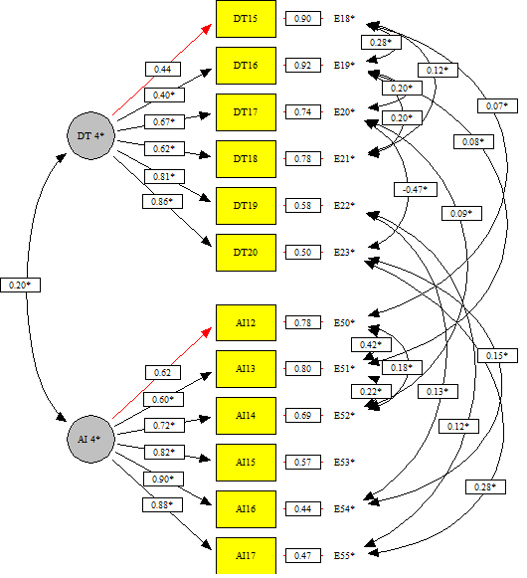
Responde | Reactivo | Pregunta | Alfa de Cronbach sin el reactivo | Correlación total de elementos corregida
Docente o técnico docente | Alfa de Cronbach | Alfa de Cronbach del bloque | 0.818 | 0 | Matriz de correlaciones | AI12 | AI13 | AI14 | AI15 | AI16 | AI17 | DT15 | DT16 | DT17 | DT18 | DT19 | DT20
 | DT15 | Considerando los últimos dos semestres, señale qué tan eficaz le resultó llevar a cabo las siguientes acciones de trabajo colaborativo y vinculación para fortalecer la formación de los estudiantes: Realiz...(ver cuestionario .pdf) | 0.808 | 0.487 | AI12 | 1
 | DT16 | Considerando los últimos dos semestres, señale qué tan eficaz le resultó llevar a cabo las siguientes acciones de trabajo colaborativo y vinculación para fortalecer la formación de los estudiantes: Realiz...(ver cuestionario .pdf) | 0.810 | 0.476 | AI13 | 0.638 | 1
 | DT17 | Considerando los últimos dos semestres, señale qué tan eficaz le resultó llevar a cabo las siguientes acciones de trabajo colaborativo y vinculación para fortalecer la formación de los estudiantes: Usar l...(ver cuestionario .pdf) | 0.795 | 0.554 | AI14 | 0.551 | 0.561 | 1
 | DT18 | Considerando los últimos dos semestres, señale qué tan eficaz le resultó llevar a cabo las siguientes acciones de trabajo colaborativo y vinculación para fortalecer la formación de los estudiantes: Propon...(ver cuestionario .pdf) | 0.779 | 0.625 | AI15 | 0.592 | 0.565 | 0.619 | 1
 | DT19 | Considerando los últimos dos semestres, señale qué tan eficaz le resultó llevar a cabo las siguientes acciones de trabajo colaborativo y vinculación para fortalecer la formación de los estudiantes: Usar l...(ver cuestionario .pdf) | 0.763 | 0.691 | AI16 | 0.528 | 0.507 | 0.676 | 0.707 | 1
 | DT20 | Considerando los últimos dos semestres, señale qué tan eficaz le resultó llevar a cabo las siguientes acciones de trabajo colaborativo y vinculación para fortalecer la formación de los estudiantes: Propon...(ver cuestionario .pdf) | 0.770 | 0.662 | AI17 | 0.532 | 0.519 | 0.591 | 0.722 | 0.807 | 1
Autoridad inmediata | Alfa de Cronbach | Alfa de Cronbach del bloque | 0.903 | 0 | DT15 | 0.149 | 0.082 | 0.120 | 0.131 | 0.117 | 0.116 | 1
 | AI12 | Considerando los últimos dos semestres, señale qué tan eficaz le resultó al docente o técnico docente a su cargo, llevar a cabo las siguientes acciones de trabajo colaborativo y vinculación para fortalecer la formación de l...(ver cuestionario | 0.895 | 0.670 | DT16 | 0.106 | 0.139 | 0.112 | 0.089 | 0.099 | 0.110 | 0.412 | 1
 | AI13 | Considerando los últimos dos semestres, señale qué tan eficaz le resultó al docente o técnico docente a su cargo, llevar a cabo las siguientes acciones de trabajo colaborativo y vinculación para fortalecer la formación de l...(ver cuestionario | 0.897 | 0.657 | DT17 | 0.100 | 0.095 | 0.170 | 0.111 | 0.136 | 0.122 | 0.305 | 0.360 | 1
 | AI14 | Considerando los últimos dos semestres, señale qué tan eficaz le resultó al docente o técnico docente a su cargo, llevar a cabo las siguientes acciones de trabajo colaborativo y vinculación para fortalecer la formación de l...(ver cuestionario | 0.887 | 0.722 | DT18 | 0.109 | 0.070 | 0.119 | 0.160 | 0.123 | 0.124 | 0.414 | 0.386 | 0.439 | 1
 | AI15 | Considerando los últimos dos semestres, señale qué tan eficaz le resultó al docente o técnico docente a su cargo, llevar a cabo las siguientes acciones de trabajo colaborativo y vinculación para fortalecer la formación de l...(ver cuestionario | 0.877 | 0.786 | DT19 | 0.077 | 0.051 | 0.119 | 0.108 | 0.163 | 0.162 | 0.349 | 0.327 | 0.533 | 0.503 | 1
 | AI16 | Considerando los últimos dos semestres, señale qué tan eficaz le resultó al docente o técnico docente a su cargo, llevar a cabo las siguientes acciones de trabajo colaborativo y vinculación para fortalecer la formación de l...(ver cuestionario | 0.876 | 0.799 | DT20 | 0.096 | 0.065 | 0.121 | 0.133 | 0.180 | 0.211 | 0.376 | 0.327 | 0.399 | 0.524 | 0.707 | 1
 | AI17 | Considerando los últimos dos semestres, señale qué tan eficaz le resultó al docente o técnico docente a su cargo, llevar a cabo las siguientes acciones de trabajo colaborativo y vinculación para fortalecer la formación de l...(ver cuestionario | 0.879 | 0.782

